01B_IMAGENES
Producto | Familia | Tipo | Alto cm | Ancho cm | Fondo cm | Esquema referencial (vista frontal a escala)
Armario metálico | Otros productos metalmecánicos | Gabinete metálico | 85 | 120 | 60 | 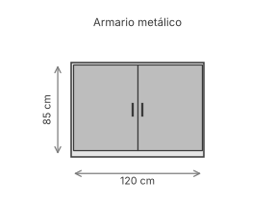 | Esquema generado con las dimensiones de 01_PRODUCTOS; no es fotografía del producto real
Estante reforzado modular | Racks industriales | Estantería reforzada | 200 | 120 | 60 | 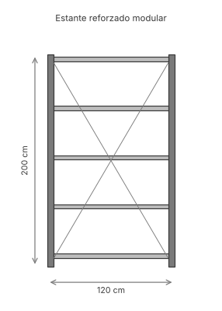 | Esquema generado con las dimensiones de 01_PRODUCTOS; no es fotografía del producto real
Estantería liviana metálica | Otros productos metalmecánicos | Estantería liviana | 85 | 120 | 60 | 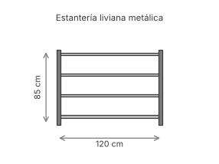 | Esquema generado con las dimensiones de 01_PRODUCTOS; no es fotografía del producto real
Góndola central comercial | Góndolas comerciales | Góndola central | 160 | 100 | 90 | 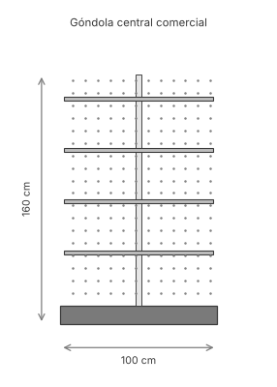 | Esquema generado con las dimensiones de 01_PRODUCTOS; no es fotografía del producto real
Góndola mural | Góndolas comerciales | Góndola mural | 200 | 100 | 45 | 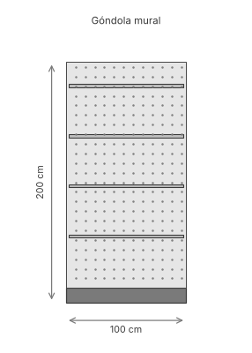 | Esquema generado con las dimensiones de 01_PRODUCTOS; no es fotografía del producto real
Locker de 4 puertas | Lockers metálicos | Locker de 4 compartimentos | 180 | 80 | 45 | 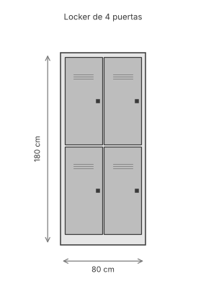 | Esquema generado con las dimensiones de 01_PRODUCTOS; no es fotografía del producto real
Locker de 6 puertas | Lockers metálicos | Locker de 6 compartimentos | 180 | 80 | 45 | 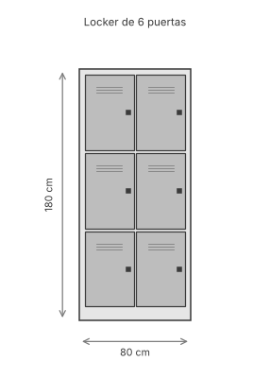 | Esquema generado con las dimensiones de 01_PRODUCTOS; no es fotografía del producto real
Minirack metálico con bandejas | Racks industriales | Estantería liviana | 200 | 120 | 60 | 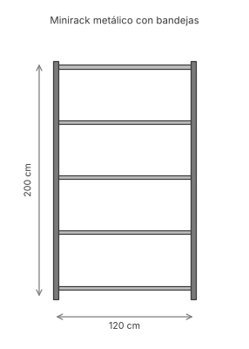 | Esquema generado con las dimensiones de 01_PRODUCTOS; no es fotografía del producto real

28_RESULTADOS_ANUALES
RESULTADO CALCULADO — año 2025 por eventos (datos sintéticos/estimados de la base); no son registros de SAGAPI
escenario | combinacion | pedidos | atrasados | otd_pct | penalidad | pen_diaria_tope | tardanza_h | tardanza_dias | tard_max_h | tard_pond | energia_kwh | conflictos_personal_h | decisiones_milp | decisiones_optimas | max_binarias | tiempo_total_s
S00 | FIFO+CONV | 96.00 | 73.00 | 23.96 | 127,293.85 | 42,231.24 | 1,189.39 | 148.67 | 48.86 | 1,035.06 | 8,959.24 | 0.00 | 0 | 0 | 0 | 0.09
S00 | EDD+EDD | 96.00 | 27.00 | 71.88 | 83,231.19 | 26,373.66 | 454.65 | 56.83 | 44.42 | 717.01 | 8,976.48 | 0.00 | 0 | 0 | 0 | 0.07
S00 | MILP+CONV | 96.00 | 19.00 | 80.21 | 41,519.81 | 14,925.28 | 351.29 | 43.91 | 34.81 | 392.49 | 8,990.65 | 1.71 | 24 | 24 | 229 | 29.68
S20A | FIFO+CONV | 96.00 | 74.00 | 22.92 | 130,474.44 | 45,007.37 | 1,261.53 | 157.69 | 48.86 | 1,102.34 | 8,910.48 | 0.00 | 0 | 0 | 0 | 0.06
S20A | FIFO+MILP | 96.00 | 55.00 | 42.71 | 94,970.42 | 37,608.30 | 1,045.01 | 130.63 | 113.33 | 977.11 | 8,887.14 | 1.53 | 12 | 12 | 298 | 56.02
S20A | EDD+EDD | 96.00 | 27.00 | 71.88 | 84,065.45 | 28,923.73 | 498.72 | 62.34 | 44.42 | 785.31 | 8,832.14 | 0.00 | 0 | 0 | 0 | 0.08
S20A | MILP+CONV | 96.00 | 24.00 | 75.00 | 50,543.43 | 16,648.87 | 391.78 | 48.97 | 39.24 | 436.95 | 8,824.81 | 0.46 | 24 | 24 | 229 | 29.53
S20A | MILP+MILP | 96.00 | 19.00 | 80.21 | 41,519.81 | 16,288.58 | 382.10 | 47.76 | 39.24 | 427.54 | 8,823.07 | 1.13 | 36 | 36 | 229 | 38.76

Pedidos atrasados por combinación y escenario

Pedidos atrasados y penalidad por familia
escenario | combinacion | familia | pedidos | atrasados | penalidad
S00 | FIFO+CONV | Racks industriales | 24 | 3 | 10867.009
S00 | FIFO+CONV | Góndolas comerciales | 24 | 22 | 33333.835
S00 | FIFO+CONV | Lockers metálicos | 24 | 24 | 25031.259
S00 | FIFO+CONV | Otros productos metalmecánicos | 24 | 24 | 58061.745
S00 | EDD+EDD | Racks industriales | 24 | 22 | 72358.377
S00 | EDD+EDD | Góndolas comerciales | 24 | 2 | 3440.912
S00 | EDD+EDD | Lockers metálicos | 24 | 0 | 0
S00 | EDD+EDD | Otros productos metalmecánicos | 24 | 3 | 7431.90336
S00 | MILP+CONV | Racks industriales | 24 | 8 | 27300.047
S00 | MILP+CONV | Góndolas comerciales | 24 | 6 | 8817.337
S00 | MILP+CONV | Lockers metálicos | 24 | 5 | 5402.43
S00 | MILP+CONV | Otros productos metalmecánicos | 24 | 0 | 0
S20A | FIFO+CONV | Racks industriales | 24 | 4 | 14047.597
S20A | FIFO+CONV | Góndolas comerciales | 24 | 22 | 33333.835
S20A | FIFO+CONV | Lockers metálicos | 24 | 24 | 25031.259
S20A | FIFO+CONV | Otros productos metalmecánicos | 24 | 24 | 58061.745
S20A | FIFO+MILP | Racks industriales | 24 | 5 | 17758.283
S20A | FIFO+MILP | Góndolas comerciales | 24 | 17 | 25376.726
S20A | FIFO+MILP | Lockers metálicos | 24 | 19 | 19088.586
S20A | FIFO+MILP | Otros productos metalmecánicos | 24 | 14 | 32746.82418
S20A | EDD+EDD | Racks industriales | 24 | 22 | 72358.377
S20A | EDD+EDD | Góndolas comerciales | 24 | 1 | 1720.456
S20A | EDD+EDD | Lockers metálicos | 24 | 0 | 0
S20A | EDD+EDD | Otros productos metalmecánicos | 24 | 4 | 9986.62014
S20A | MILP+CONV | Racks industriales | 24 | 8 | 27300.047
S20A | MILP+CONV | Góndolas comerciales | 24 | 10 | 15053.99
S20A | MILP+CONV | Lockers metálicos | 24 | 5 | 5402.43
S20A | MILP+CONV | Otros productos metalmecánicos | 24 | 1 | 2786.96376
S20A | MILP+MILP | Racks industriales | 24 | 8 | 27300.047
S20A | MILP+MILP | Góndolas comerciales | 24 | 6 | 8817.337
S20A | MILP+MILP | Lockers metálicos | 24 | 5 | 5402.43
S20A | MILP+MILP | Otros productos metalmecánicos | 24 | 0 | 0

30_FRENTE_PARETO
Frente tardanza ponderada – inestabilidad
RESULTADO CALCULADO — ε-restricción (penalidad fija en su óptimo)
escenario | k | eps | estado | brecha | tiempo_s | violaciones | penalidad | atrasados | tard_pond | D | R | SEQ | f2
S06A | 0 | 249.18 | Optimal | 0.00 | 4.38 | 0.00 | 9,066.34 | 4.00 | 249.18 | 2,031.46 | 1 | 70.00 | 2,039.46
S06A | 1 | 249.39 | Optimal | 0.00 | 3.61 | 0.00 | 9,066.34 | 4.00 | 249.39 | 2,030.65 | 1 | 70.00 | 2,038.65
S06A | 2 | 249.61 | Optimal | 0.00 | 3.52 | 0.00 | 9,066.34 | 4.00 | 249.61 | 2,029.83 | 1 | 70.00 | 2,037.83
S06A | 3 | 249.82 | Optimal | 0.00 | 2.46 | 0.00 | 9,066.34 | 4.00 | 249.82 | 2,029.01 | 1 | 70.00 | 2,037.01
S06A | 4 | 250.04 | Optimal | 0.00 | 3.35 | 0.00 | 9,066.34 | 4.00 | 250.04 | 2,028.19 | 1 | 70.00 | 2,036.19
S06A | 5 | 250.25 | Optimal | 0.00 | 3.43 | 0.00 | 9,066.34 | 4.00 | 250.25 | 2,027.38 | 1 | 70.00 | 2,035.38
S06A | 6 | 250.47 | Optimal | 0.00 | 2.98 | 0.00 | 9,066.34 | 4.00 | 250.47 | 1,990.67 | 1 | 67.00 | 1,998.67
S06A | CONV |  |  |  |  |  | 14,834.33 | 7.00 | 205.55 | 35.07 | 0 | 0.00 | 35.07
S08A | 0 | 18.20 | Optimal | 0.00 | 8.60 | 0.00 | 4,728.27 | 3.00 | 18.20 | 676.69 | 1 | 45.00 | 684.69
S08A | 1 | 19.56 | Optimal | 0.00 | 7.28 | 0.00 | 4,728.27 | 3.00 | 19.56 | 669.25 | 1 | 45.00 | 677.25
S08A | 2 | 20.93 | Optimal | 0.00 | 8.54 | 0.00 | 4,728.27 | 3.00 | 20.93 | 644.96 | 1 | 50.00 | 652.96
S08A | 3 | 22.29 | Optimal | 0.00 | 9.42 | 0.00 | 4,728.27 | 3.00 | 22.29 | 638.84 | 1 | 50.00 | 646.84
S08A | 4 | 23.65 | Optimal | 0.00 | 8.86 | 0.00 | 4,728.27 | 3.00 | 23.65 | 632.51 | 1 | 48.00 | 640.51
S08A | 5 | 25.02 | Optimal | 0.00 | 9.99 | 0.00 | 4,728.27 | 3.00 | 25.02 | 615.11 | 1 | 45.00 | 623.11
S08A | 6 | 26.38 | Optimal (sin acuerdo) | 0.00 | 14.34 | 0.00 | 4,728.27 | 3.00 | 26.38 | 610.94 | 1 | 45.00 | 618.94
S08A | CONV |  |  |  |  |  | 9,421.57 | 6.00 | 45.92 | 24.16 | 0 | 0.00 | 24.16
S13A | 0 | 68.73 | Optimal | 0.00 | 1.28 | 0.00 | 5,355.66 | 3.00 | 68.73 | 541.86 | 0 | 25.00 | 541.86
S13A | 1 | 73.27 | Optimal | 0.00 | 2.13 | 0.00 | 5,355.66 | 3.00 | 73.27 | 466.72 | 0 | 21.00 | 466.72
S13A | 2 | 77.81 | Optimal | 0.00 | 1.76 | 0.00 | 5,355.66 | 3.00 | 77.81 | 402.92 | 0 | 18.00 | 402.92
S13A | 3 | 82.35 | Optimal | 0.00 | 1.34 | 0.00 | 5,355.66 | 3.00 | 80.93 | 328.91 | 0 | 9.00 | 328.91
S13A | 4 | 86.89 | Optimal | 0.00 | 1.74 | 0.00 | 5,355.66 | 3.00 | 80.93 | 328.91 | 0 | 9.00 | 328.91
S13A | 5 | 91.43 | Optimal | 0.00 | 1.48 | 0.00 | 5,355.66 | 3.00 | 89.26 | 299.60 | 0 | 0.00 | 299.60
S13A | 6 | 95.97 | Optimal | 0.00 | 1.87 | 0.00 | 5,355.66 | 3.00 | 95.97 | 298.77 | 0 | 9.00 | 298.77
S13A | CONV |  |  |  |  |  | 5,355.66 | 3.00 | 89.26 | 299.60 | 0 | 0.00 | 299.60
S19A | 0 | 149.87 | Optimal | 0.00 | 9.00 | 0.00 | 12,511.98 | 5.00 | 149.87 | 1,336.76 | 1 | 54.00 | 1,344.76
S19A | 1 | 150.09 | Optimal | 0.00 | 7.45 | 0.00 | 12,511.98 | 5.00 | 150.09 | 1,335.94 | 1 | 54.00 | 1,343.94
S19A | 2 | 150.30 | Optimal | 0.00 | 6.79 | 0.00 | 12,511.98 | 5.00 | 150.31 | 1,335.13 | 1 | 54.00 | 1,343.13
S19A | 3 | 150.52 | Optimal | 0.00 | 7.09 | 0.00 | 12,511.98 | 5.00 | 150.52 | 1,334.31 | 1 | 54.00 | 1,342.31
S19A | 4 | 150.73 | Optimal | 0.00 | 6.50 | 0.00 | 12,511.98 | 5.00 | 150.74 | 1,333.49 | 1 | 54.00 | 1,341.49
S19A | 5 | 150.95 | Optimal | 0.00 | 6.11 | 0.00 | 12,511.98 | 5.00 | 150.95 | 1,332.67 | 1 | 54.00 | 1,340.67
S19A | 6 | 151.16 | Optimal | 0.00 | 4.51 | 0.00 | 12,511.98 | 5.00 | 151.16 | 1,295.96 | 1 | 51.00 | 1,303.96
S19A | CONV |  |  |  |  |  | 18,279.97 | 8.00 | 164.20 | 65.84 | 0 | 0.00 | 65.84

32_GRAFICOS
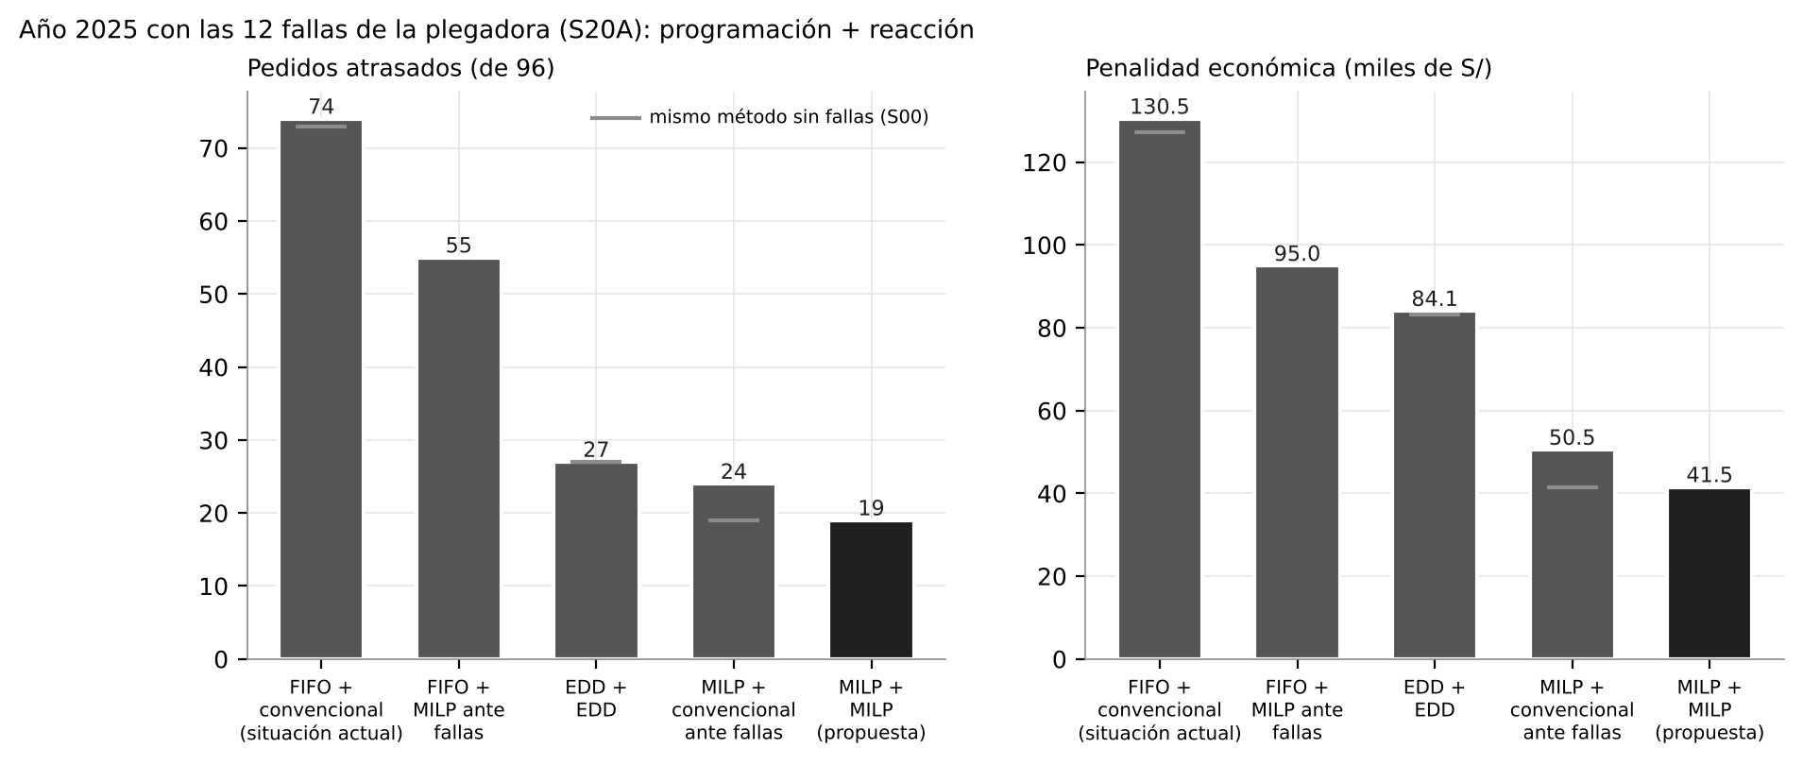
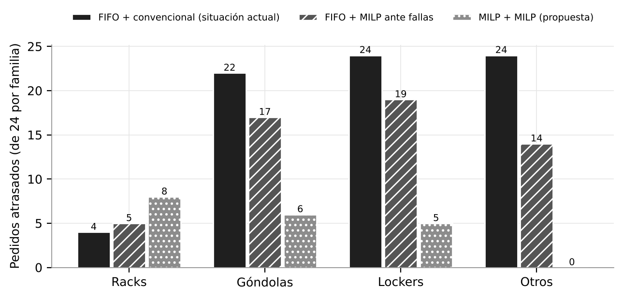
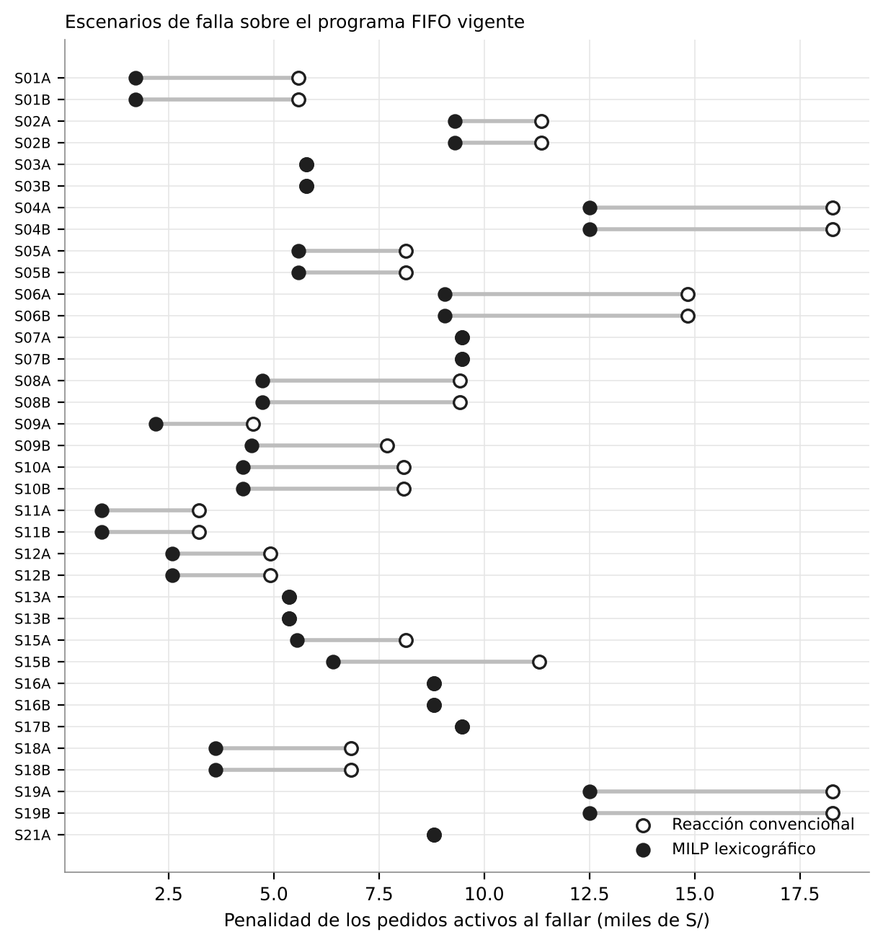
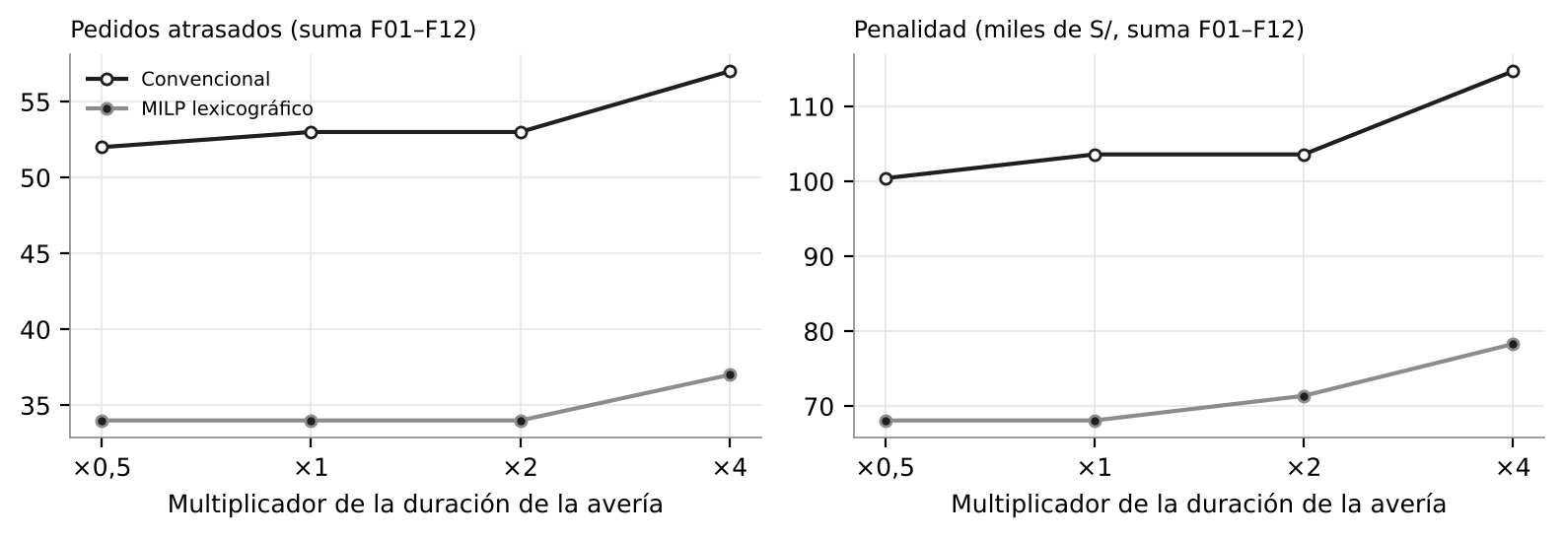
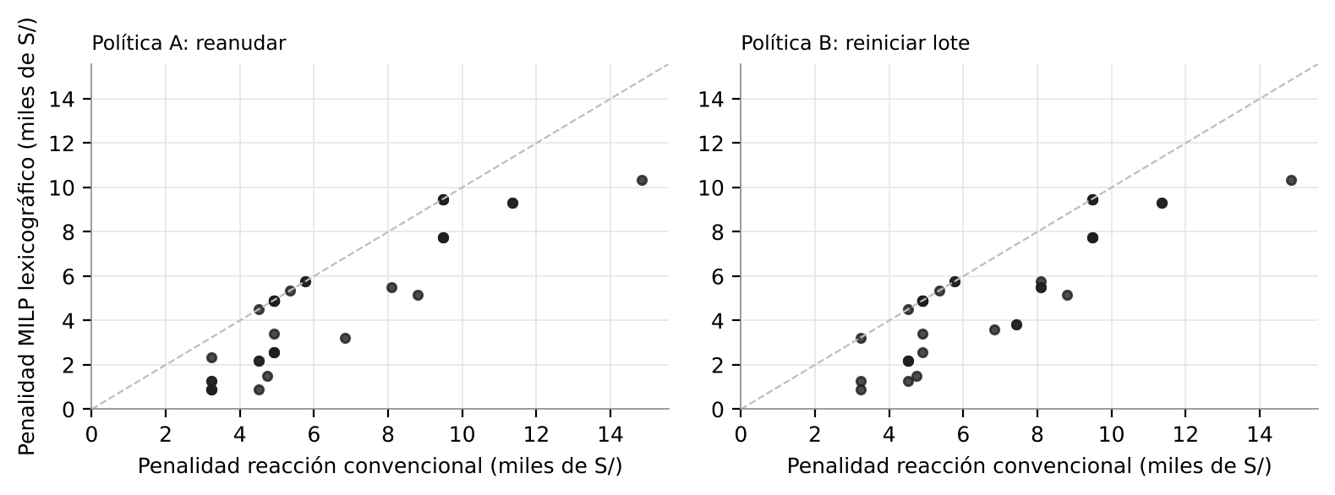
Gráficos generados por Optimizacion_MILP_SAGAPI.py (copias de la carpeta resultados/figuras)

